Task&Bug
 | 编号 | 大分类 | 中分类 | 小分类 | 担当 | 开始时间 | 结束时间 | 状态
 | 1 | 1.项目建立 | 1.项目创建: | 项目信息和人员角色 | wuhao | 2019-06-06 | 2019-06-13
 | 2 |  | 2.建立车种&仕向地表 |  | wuhao | 2019-06-06 | 2019-06-13
 | 3 |  | 3.Feature筛选 |  | wangwenjie | 2019-06-06 | 2019-06-19
 | 4 | RFQ管理 | RFQ列表 |  | lishengning | 2019-06-06 | 2019-06-13
 | 5 |  | RFQ查看 |  | lishengning | 2019-06-06 | 2019-06-13
 | 6 |  | RFQ上传/添加 |  | lishengning | 2019-06-06 | 2019-06-14
 | 7 |  | RFQ删除 |  | lishengning | 2019-06-06 | 2019-06-14
 | 8 | 2.Feature查看编辑 | 1.Project一览 | 项目信息和人员角色 | wuhao | 2019-06-10 | 2019-06-13
 | 9 |  | 项目配置 | 2.项目配置(编辑) | wuhao | 2019-06-10 | 2019-06-13
 | 10 |  |  | 车种仕向编辑 | wuhao | 2019-06-10 | 2019-06-13
 | 11 |  | 项目删除 |  | wuhao | 2019-06-10 | 2019-06-13
 | 12 |  | 3.Feature查看编辑 | Feature查看 | wangwenjie | 2019-06-06 | 2019-06-18
 | 13 |  |  | 模展 | wangwenjie | 2019-06-06 | 2019-06-24
 | 14 |  |  | 查看 | wangwenjie | 2019-06-06 | 2019-06-18
 | 15 |  |  | RFQ编辑，一个Feature可以由多本RFQ, RFQ_编号/名称，描述 RFQ 39，第10页 RFQ 43, 第9页 | wangwenjie | 2019-06-06 | 2019-06-21
 | 16 |  | Feature编辑 |  | wangwenjie | 2019-06-06 | 2019-06-21
 | 17 |  | Spec编辑 | 选择Spec | wangwenjie | 2019-06-06 | 2019-06-24
 | 18 |  |  | 选择时如果同一条机能ID在任何地方被选择，其它相同ID的机能也要显示被选中 | wangwenjie | 2019-06-06 | 2019-06-24
 | 19 | 3.Spec 左边树可以隐藏 | 2.显示查看 | 显示 | lishengning | 2019-06-11 | 2019-06-18
 | 20 |  |  | 筛选 | lishengning | 2019-06-11 | 2019-06-18
 | 21 |  | 编辑 | calog添加 | lishengning | 2019-06-11 | 2019-06-19
 | 22 |  |  | catlog编辑 | lishengning | 2019-06-11 | 2019-06-19
 | 23 |  |  | Func编辑 机能点和车种仕向地可以一起滚动，类似excel的冻结窗口。详细看sheet<补充1. Func详细或编辑> | lishengning | 2019-06-11 | 2019-07-01
 | 24 |  |  | diff: catlog、Func | lishengning | 2019-06-11 | 2019-06-21
 | 25 |  | Spec Review | diff: catlog、Func | lishengning | 2019-06-11 | 2019-06-21
 | 26 |  |  | 回退 | lishengning | 2019-06-11 | 2019-06-27
 | 27 |  |  | 承认 | lishengning | 2019-06-11 | 2019-06-27
 | 28 |  | Feature确认 |  | lishengning | 2019-06-11 | 2019-06-24
 | 29 | 6.FeatureMerge横展 | 1.Project一览
 | 30 |  | 2.Feature查看编辑 | Merge | wangwenjie
 | 31 |  |  | Merge New | wangwenjie | 2019-06-11 | 2019-06-27
 | 32 | SpecMerge横展 | 1.Project一览
 | 33 |  | 2.Spec查看编辑 | Merge | lishengning
 | 34 |  |  | Merge New | lishengning | 2019-06-11 | 2019-07-01
 | 35 | 5.导出项目 |  |  | wangwenjie
 | 36 | 角色和权限 | 角色创建 | 创建角色名称和添加权限 | wuhao | 2019-06-11 | 2019-07-01
 | 37 |  | 角色编辑 | 创建角色名称和编辑权限 | wuhao | 2019-06-11 | 2019-07-01
 | 38 | Spec导入 |  |  | zhangkairan/yin | 2019-06-06 | 2019-06-12
 | 39 | Feature导入 |  |  | yuyin | 2019-06-06 | 2019-06-12
接口 |  | 接口名称 | 方式 | 说明
 | 41 | /project/add | POST | 添加 | yuyin | 2019-06-13 | 2019-06-13 | 完成
 | 42 | /project/edit/<int:proj> | PUT | 编辑 | yuyin | 2019-06-13 | 2019-06-13 | 完成
 | 43 | /project/delete/<int:proj> | DELETE | 删除 | yuyin | 2019-06-13 | 2019-06-13
 | 44 | /project/<int:proj> | GET | 获取单个项目的信息 | yuyin | 2019-06-13 | 2019-06-13 | 完成
 | 45 | /project/list/<int:offset>/<size> | GET | 获取项目列表 | yuyin | 2019-06-13 | 2019-06-13 | 完成
 | 46 | /car/dest/<int:proj_id> | GET | 获取仕向地和车种 | yuyin | 2019-06-14 | 2019-06-14
 | 47 | /car/dest/<int:proj_id> | POST | 编辑仕向地和车种 | yuyin | 2019-06-14 | 2019-06-14
 | 48 | /rfq/<int:proj_id>/<int:rfq_id> | GET | 获取RFQ详细信息。 | zhangkaira | 2019-06-13 | 2019-06-13
 | 49 | /rfq/add/<int:proj_id> | POST | 添加 | zhangkaira | 2019-06-13 | 2019-06-13
 | 50 | /rfq/edit/<int:proj_id>/<int:rfq_id> | PUT | 编辑 | zhangkaira | 2019-06-14 | 2019-06-14
有很些接口的proj_id是预留着，可能给Casbin使用
 | 51 | /rfq/delete/<int:proj_id>/<int:rfq_id> | DELETE | 删除 | zhangkaira | 2019-06-14 | 2019-06-14
 | 52 | /feature/list/<int:proj> | GET | 获取项目下的feature | yuyin | 2019-06-17 | 2019-06-18
 | 53 | /feature/list/master | GET | 获取master下的feature列表 | yuyin | 2019-06-19 | 2019-06-19
 | 54 | /feature/list/<int:proj> | POST | 编辑 | yuyin | 2019-06-20 | 2019-06-21
 | 55 | /feature/rfq/<int:proj_id> | POST | Feature对应的RFQ编辑 | yuyin | 2019-06-21 | 2019-06-21
 | 56 | /feature/func/assign | POST | Feature分配机能 | yuyin | 2019-06-24 | 2019-06-24
 | 57 | /feature/expand/apply/<int:proj_id> | POST | 横展运用/取消 | yuyin | 2019-06-25 | 2019-06-25
 | 58 | /feature/issue/<int:proj_id> | POST | 发布 | yuyin | 2019-06-25 | 2019-06-25
 | 59 | /feature/merge/expand/<int:proj_id> | POST | merge和横展 | yuyin | 2019-06-27 | 2019-06-27
 | 60 | /feature/diff/<int:feature_key_id> | POST | diff | yuyin | 2019-06-28 | 2019-06-28
 | 61 | /permission | GET | 获取所有权限 | yuyin | 2019-07-01 | 2019-07-01
 | 62 | /role/permission/<int:role_id> | GET | 获取角色的权限 | yuyin | 2019-07-01 | 2019-07-01
 | 63 | /role/permission/<int:role_id> | PUT | 修改角色的权限 | yuyin | 2019-07-01 | 2019-07-01
 | 64 | /catalog/list/<int:proj_id> | GET | 获取项目下catalog列表 | zhangkairan | 2019-06-17 | 2019-06-18
 | 65 | /catalog/<int:catalog_id> | GET | 获取catalog详细信息 | zhangkairan | 2019-06-17 | 2019-06-18
 | 66 | /catalog/add/<int:proj_id>/ | POST | 添加 | zhangkairan | 2019-06-19 | 2019-06-19
 | 66 | /catalog/edit/<int:proj_id>/<int:catalog_id> | PUT | 修改catalog | zhangkairan | 2019-06-19 | 2019-06-19
 | 67 | /catalog/diff/<int:proj_id>/<int:catalog_id> | GET | 比较 | zhangkairan | 2019-06-20 | 2019-06-20
 | 68 | /catalog/review/<int:proj_id>/<int:catalog_id> | POST | Review 承认和退回 | zhangkairan | 2019-06-21 | 2019-06-21
 | 69 | /catalog/feature/confirm/<int:proj_id>/<int:catalog_id> | POST | Feature确认 | zhangkairan | 2019-06-24 | 2019-06-24
 | 70 | /catalog/merge/expand/<int:poroj_id> | POST | merge和横展 | zhangkairan | 2019-06-24 | 2019-06-24
 | 71 | /func/list/<int:catalog_id> | GET | 获取Catalog下面的机能列表 | zhangkairan | 2019-06-27 | 2019-06-27
 | 72 | /func/feature/confirm/<int:proj_id>/<int:catalog_id> | POST | Feature确认 | zhangkairan | 2019-06-27 | 2019-06-27
 | 73 | /func/<int:proj_id>/<int:catalog_id> | PUT | 修改机能 | zhangkairan | 2019-07-28 | 2019-07-01
 | 74 | /func/merge/expand/<int:poroj_id> | POST | merge和横展 | zhangkairan | 2019-07-01 | 2019-07-01
 | 75 | /export/feature/<int:proj_id> | POST | 导出Feature | yuyin | 2019-07-02 | 2019-07-05 |  | 不同项目，格式可能不同，所以导入模板(类)要可继承，可指定。
 | 76 | /export/funcspec/<int:proj_id> | POST | 导出机能式样书 | zhangkairan | 2019-07-01 | 2019-07-05
 | 77 | casbin |  | Restful API权限控制 | hongcz | 2019-07-11 | 2019-07-21
测试和性能优化
 | 76 | 前端性能优化 | 测试页面性能 |  | lishengning/wangwenjie | 2019-07-01 | 2019-07-18
 | 77 |  | 修改页面性能 |  | lishengning/wangwenjie | 2019-07-01 | 2019-07-18
 | 78 | 后端性能优化 | 测试接口性能 |  | wuhao | 2019-07-01 | 2019-07-18
 | 79 |  | 修改接口性能 |  | yuyin/zhangkairan | 2019-07-08 | 2019-07-18
 | 80 |  | 机能式样书导入优化 |  | zhangkairan | 2019-07-08 | 2019-07-12

补充1. Func详细或编辑
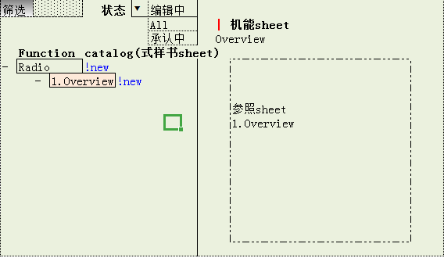
点击某个文本框进行编辑 |  |  |  |  |  |  |  |  | 式样书内不同条目可以通过整体拖动调整位置

 | 1.1. |  |  |  | Frequency Definition |  |  |  |  |  |  |  |  |  |  | Contents
 |  |  |  |  |  |  |  |  |  |  |  |  |  |  |  | History
 |  | Outline |  |  |  | This specification describes the definition of frequency.

 |  | Precondition |  |  |  | -
 |  |  |  |  |  |  |  |  |  |  |  |  |  |  |  |  | P33A_Top |  |  | P33A_Mid |  |  | P33A_Low
 |  | Invocation |  |  |  | - |  |  |  |  |  |  |  |  |  |  | 中国 | 日本 | 泰国 | 中国 | 日本 | 泰国 | 中国 | 日本 | 泰国

 |  | Scope of Application |  |  |  |  |  |  | -

 | 1 |  | Func. |  | Receivable frequency on each band |  |  |  |  |  |  |  |  |  |  |  | XXX | - | XXX | XXX | XX | - | XXX | XXX | XXX
 |  |  |  |  | Receivable frequency range and step in each BAND, as following ”Table 1.1.-1”.

 | 2 | | |  | Table |  | 1.1.-1 Receivable frequency |  |  |  |  |  |  |  |  |  |  | XXX | - | XXX | XXX | XX | - | XXX | XXX | XXX

 |  |  |  |  | BAND |  |  |  | Receivable frequency |  |  |  | Step frequency(※1)
 |  |  |  |  | AM |  |  |  | 531 kHz ～ 1602 kHz |  |  |  | 9 kHz
 |  |  |  |  | FM |  |  |  | 87.0 MHz ～ 108.0 MHz |  |  |  | 0.1MHz

 | 3 |  |  | Addition |  |  | ※ | Display change extent when frequency is changed. |  |  |  |  |  |  |  |  | XXX | - | XXX | XXX | XX | - | XXX | XXX | XXX
 |  |  |  |  |  |  |  | [Example]AM: If change the frequency 1242kHz : 1242kHz→1251kHz→1260kHz
 |  |  |  |  |  |  | ※ | The receivable Minimum value about AM is 37 dBuV.
 |  |  |  |  |  |  |  | The receivable Minimum value about FM is 15 dBuV.

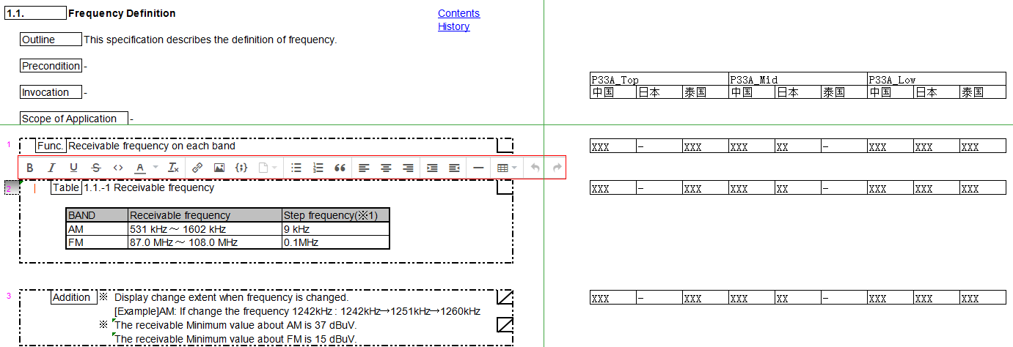

点击 |  | 2 | pop菜单

 |  |  | 关联Feature
 |  |  | History

 |  | 2 |  |  |  |  |  | 1.1.-1 Receivable frequency |  |  |  |  |  |  |  |  | XXX | - | XXX | XXX | XX | - | XXX | XXX | XXX

 |  |  |  |  |  | BAND |  |  |  | Receivable frequency |  |  |  | Step frequency(※1)
 |  |  |  |  |  | AM |  |  |  | 531 kHz ～ 1602 kHz |  |  |  | 9 kHz
 |  |  |  |  |  | FM |  |  |  | 87.0 MHz ～ 108.0 MHz |  |  |  | 0.1MHz

点击 |  | 关联Feature

 |  |  |  |  |  |  | + |  |  |  | 保存

 |  | Feature1 |  |  |  |  | -
 |  | Feature2 |  |  |  |  | -

点击 |  | + |  | *已经关联的Feature不显示

 | - | 2.Media
 |  |  |  | - | 2.1 Radio（Tuner unit）
 |  |  |  |  |  |  | - | 2.1.1 Frequency range and step
 |  |  |  |  |  |  |  |  |  | - | 2.1.1.1 FM frequency range |  |  | √
 |  |  |  |  |  |  |  |  |  | - | 2.1.1.2 AM frequency range |  |  | √
 |  |  |  |  |  |  | - | 2.1.2 Band
 |  |  |  |  |  |  |  |  |  | - | 2.1.2.1 Band type |  |  | √
 |  |  |  | - | 2.2 iPod
 |  |  |  |  |  |  | - | 2.2.1 Common
 |  |  |  |  |  |  |  |  |  | - | 2.2.1.1Supported iOS version |  |  | √
 | - | 3.Smartphone
 |  |  |  | - | 3.1 CarLife
 |  |  |  |  |  |  | - | 3.1.1Support Information
 |  |  |  |  |  |  |  |  |  | - | 3.1.1.1 Supported Device |  |  | √
 |  |  |  |  |  |  |  |  |  |  |  |  |  |  | 确定

点击 |  | History

 |  | *Update Type |  |  |  |  | Reason Details |  |  |  |  | *version
 |  | | |  |  |  |  | | |  |  |  |  | |

